LVP-Errechnung_aktuell
Landesverband der Rassegeflügelzüchter Weser-Ems

Vergabemodus der Landesverbands-Pämie ( LVP )
Wird keine eigene Schau durchgeführt, dann ist die Beteiligung an einer anderen Rassegeflügelschau nachzuweisen [ Aufstellung mit Aussteller und Tierzahl ]

Anzahl Mitglieder ( Senioren ) : | 85

Anzahl Meldenummern "Senioren" : | 87

Anzahl Meldenummern "Jugendgruppe": | 34
Anzahl Austeller in der Jugendgruppe: | 5

 | 121 | Gesamt-Meldeergebnis

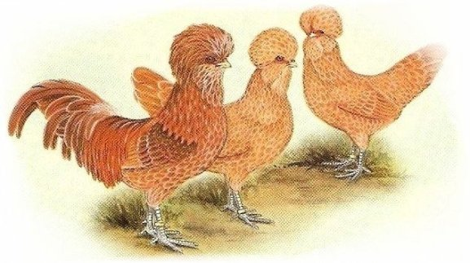
Anzahl LVP aus Mitgliederzahlen (Senioren): | 5 | 3.8 | Gewichtung: | 60
Anzahl LVP aus Meldenummern (Senioren): | 2 |  | Gewichtung: | 40
1 LVP pro angefangene 50 Meldenummern (Senioren), Max: | 2 | 50
LVP aus Meldezahlen (Senioren - Min. ) | 1 | 105

LVP Senioren aus Mitglieder/Meldenummern (oder Maximum bzw Minimum): | 2 | 43.5
LVP-Bänder Jugendgruppe aus Tierzahl/Aussteller: | 1 | 34.0

Gesamtzahl an LVP: | 3

Sonderregelung bei Landesverbands- bzw. Kreisverbandsschauen: Je Preisrichter ein LVP

